4. Kurva S
JADWAL PELAKSANAAN PEKERJAAN
REALISASI KEMAJUAN PEKERJAAN

PEKERJAAN |  |  | : | Bantuan Pemerintah Program Revitalisasi
LOKASI |  |  | : | Kelayu Jorong, Kec. Selong, Kab. Lombok Timur, Prov. NTB
KABUPATEN |  |  | : | Lombok Timur
TAHUN |  |  | : | 2025
Nama Laporan |  |  | : | Laporan Kemajuan Pekerjaan
 | 0.00 | 0.00
 | 0.37 | 0.37
 | 2.94 | 3.18
 | 5.75 | 6.44
 | 11.80 | 13.33
 | 18.16 | 20.69
 | 28.25 | 32.21
 | 38.01 | 40.70
 | 48.46 | 48.11
 | 55.45 | 56.02
 | 59.97
 | 64.50
 | 69.10
 | 72.34
 | 76.29
 | 81.33
 | 85.36
 | 88.34
 | 92.64
 | 96.67
 | 100.00
Durasi Monitoring Laporan |  |  | : | Minggu Ke 9 (tgl 26 s.d. 01 bulan September tahun 2025)

NO | URAIAN PEKERJAAN |  |  |  |  |  | JADWAL PELAKSANAAN 150 ( SERATUS LIMA PULUH ) HARI KALENDER
 |  |  |  |  | Total | Bobot |  |  |  |  |  |  |  |  |  |  |  |  |  |  |  |  |  |  |  |  | KET.
 |  |  |  |  | Biaya ( Rp.) | ( % ) | BULAN KE I |  |  |  | BULAN KE II |  |  |  | BULAN KE III |  |  |  | BULAN KE IV |  |  |  | BULAN KE V
 |  |  |  |  |  |  | M1 | M2 | M3 | M4 | M5 | M6 | M7 | M8 | M9 | M10 | M11 | M12 | M13 | M14 | M15 | M16 | M17 | M18 | M19 | M20

A | PEKERJAAN KONSTRUKSI
 | I. | Pembangunan Ruang Kelas Baru (1 ruang) |  |  | 161,132,472.26 | 24.82 |  | 0.74 | 1.24 | 1.24 | 1.99 | 1.99 | 1.99 | 2.23 | 2.48 | 2.48 | 2.48 | 2.48 | 0.74 | 1.24 | 1.24 | 0.25 |  |  |  |  | 24.82
 |  |  |  |  |  |  |  | 0.83 | 1.67 | 1.60 | 2.03 | 2.84 | 2.59 | 2.25 | 2.88 |  |  |  |  |  |  |  |  |  |  |  |  | KOLOM BERWARNA | DIISI LINK Rekap rab
 | II. | Pembangunan Ruang Kelas Keterampilan Kering (1 ruang) |  |  | 236,399,085.84 | 36.42 |  | 1.09 |  | 3.28 | 3.28 | 6.56 | 6.56 | 6.56 | 3.28 | 0.36 | 0.36 |  | 0.36 | 0.36 | 0.36 | 0.36 |  | 1.09 | 1.27 | 1.27 | 36.42
 |  |  |  |  |  |  |  | 1.24 |  | 3.72 | 3.21 | 6.65 | 3.54 | 2.53 | 3.50
 | III. | Pembangunan Toilet (1 ruang) |  |  | 147,644,388.12 | 22.75 |  |  | 0.91 | 0.91 | 0.91 | 0.91 | 0.91 | 0.91 | 0.91 | 0.91 | 1.36 | 1.36 | 1.82 | 1.82 | 1.82 | 1.82 | 1.82 | 2.05 | 1.59 |  | 22.75
 |  |  |  |  |  |  |  |  | 0.94 | 0.95 | 1.93 | 1.39 | 2.04 | 1.89 | 1.22

B | PEKERJAAN AKSESIBILITAS
 | I. | Aksesibilitas Pembangunan Ruang Kelas Baru ( 1 ruang ) |  |  | 7,037,036.62 | 1.08 |  |  |  |  |  |  | 0.08 | 0.08 | 0.08 | 0.08 | 0.08 | 0.08 | 0.08 | 0.08 | 0.08 | 0.08 | 0.08 | 0.08 | 0.08 | 0.08 | 1.08
 |  |  |  |  |  |  |  |  |  |  |  |  | 0.08 | 0.08 | 0.08
 | II. | Aksesibilitas Pembangunan Ruang Kelas Keterampilan Kering (1 ruang) |  |  | 8,735,298.16 | 1.35 |  |  |  |  |  |  | 0.10 | 0.10 | 0.10 | 0.10 | 0.10 | 0.10 | 0.10 | 0.10 | 0.10 | 0.10 | 0.10 | 0.10 | 0.10 | 0.10 | 1.35
 |  |  |  |  |  |  |  |  |  |  |  |  | 0.10 | 0.10 | 0.10
 | III. | Aksesibilitas Pembangunan Toilet (1 ruang) |  |  | 12,888,913.88 | 1.99 |  |  |  |  |  |  | 0.14 | 0.14 | 0.14 | 0.14 | 0.14 | 0.14 | 0.14 | 0.14 | 0.14 | 0.14 | 0.14 | 0.14 | 0.14 | 0.14 | 1.99
 |  |  |  |  |  |  |  |  |  |  |  |  | 0.14 | 0.14 | 0.14

C | PEKERJAAN MEUBELAIR
 | I. | Meubelair Pembangunan Ruang Kelas Baru ( 1 ruang ) |  |  | 9,408,445.11 | 1.45 |  |  |  |  |  |  |  |  |  |  |  |  |  | 0.21 | 0.21 | 0.21 | 0.21 | 0.21 | 0.21 | 0.21 | 1.45

 | II. | Meubelair Pembangunan Ruang Kelas Keterampilan Kering (1 ruang) |  |  | 24,950,000.00 | 3.84 |  |  |  |  |  |  |  |  |  |  |  |  |  |  | 0.64 | 0.64 | 0.64 | 0.64 | 0.64 | 0.64 | 3.84

D | PEKERJAAN PERENCANAAN DAN PENGAWASAN
 | I. | Biaya Perencanaan (1.99%) |  |  | 12,102,999.99 | 1.86 | 0.37 | 0.28 | 0.65 | 0.19 | 0.19 | 0.19 |  |  |  |  |  |  |  |  |  |  |  |  |  |  | 1.86
 |  |  |  |  |  |  | 0.37 | 0.28 | 0.65 | 0.19 | 0.19 | 0.19
 | II. | Biaya Pengawasan (2.32%) |  |  | 14,109,999.99 | 2.17 |  |  |  | 0.43 |  |  |  | 0.43 |  |  |  | 0.43 |  |  |  | 0.43 |  |  |  | 0.43 | 2.17
 |  |  |  |  |  |  |  |  |  | 0.43 |  |  |  | 0.43

E | OPERASIONAL
 | I. | Biaya Pengelolaan (2.42%) |  |  | 14,717,999.99 | 2.27 |  | 0.45 |  |  |  | 0.45 |  |  |  | 0.45 |  |  |  |  | 0.45 |  |  |  |  | 0.45 | 2.27
 |  |  |  |  |  |  |  | 0.45 |  |  |  | 0.45

 |  |  |  | Jumlah | 649,126,639.97 | 100.00
RENCANA |  |  |  | MINGGU INI |  |  | 0.37 | 2.57 | 2.80 | 6.05 | 6.36 | 10.09 | 9.77 | 10.45 | 6.99 | 4.53 | 4.53 | 4.60 | 3.24 | 3.95 | 5.04 | 4.03 | 2.98 | 4.30 | 4.03 | 3.33
 |  |  |  | SAMPAI DENGAN MINGGU INI |  | 0.00 | 0.37 | 2.94 | 5.75 | 11.80 | 18.16 | 28.25 | 38.01 | 48.46 | 55.45 | 59.97 | 64.50 | 69.10 | 72.34 | 76.29 | 81.33 | 85.36 | 88.34 | 92.64 | 96.67 | 100.00
REALISASI |  |  |  | MINGGU INI |  |  | 0.37 | 2.81 | 3.26 | 6.89 | 7.36 | 11.52 | 8.49 | 7.41 | 7.91 | - | - | - | - | - | - | - | - | - | - | -
 |  |  |  | SAMPAI DENGAN MINGGU INI |  | 0.00 | 0.37 | 3.18 | 6.44 | 13.33 | 20.69 | 32.21 | 40.70 | 48.11 | 56.02
DEVIASI + / -

 |  |  |  |  | Mengetahui,
 |  |  |  |  | Kepala Sekolah |  |  |  |  |  |  |  |  |  | Ketua P2SP
 |  |  |  |  | SLB MUHAMMADIYAH KELAYU |  |  |  |  |  |  |  |  |  | Pelaksana

 |  |  |  |  | (cap & ttd) |  |  |  |  |  |  |  |  |  | (ttd)

 |  |  |  |  | ( Ahmad Zahidin Akbar, S.Pd ) |  |  |  |  |  |  |  |  |  | ( Roy Saputra, S.Pd )

5. Foto Progress
FOTO DOKUMENTASI KEMAJUAN PEKERJAAN

Program | : | Bantuan Pemerintah Program Revitalisasi
Nama Sekolah | : | SLB Muhammadiyah Kelayu
Lokasi | : | Kelayu Jorong, Kec. Selong, Kab. Lombok Timur, Prov. NTB
Tahun Anggaran | : | 2025
Nama Laporan | : | Laporan Kemajuan Pekerjaan
Durasi Monitoring Laporan | : | Minggu Ke 9 (tgl 26 s.d. 01 bulan September tahun 2025)

PEKERJAAN | :
PERSENTASE PROGRESS | :

FOTO DOKUMENTASI
MINGGU KE 8 |  | MINGGU KE 9
PEKERJAAN DINDING, BALOK DAN RING BALOK
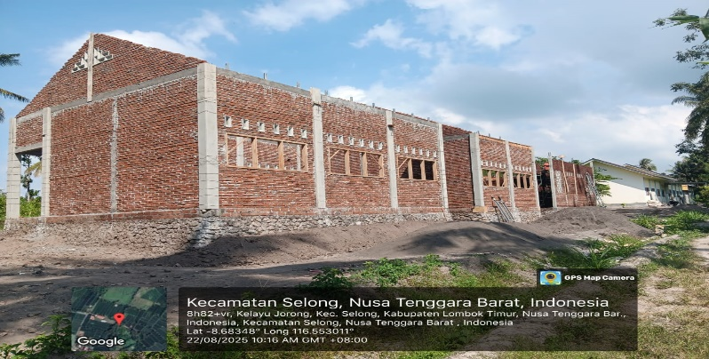
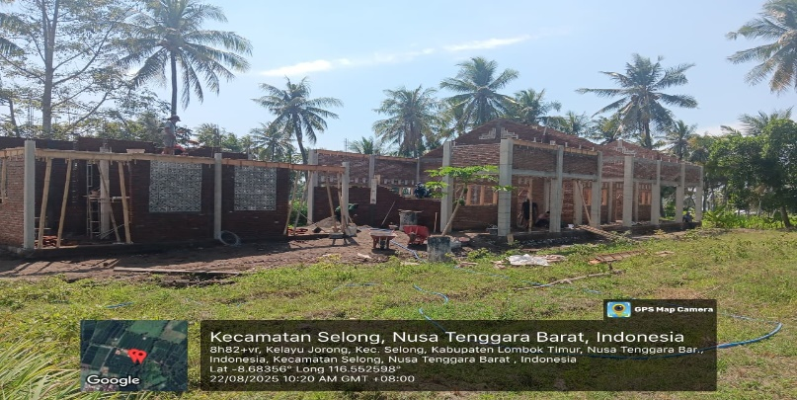

PENGGALIAN PONDASI

